はじめに
TimeTracker 運用ノウハウ

はじめに
 | 日ごろからTimeTracker をご利用頂き、誠にありがとうございます。
 | TimeTracker は 「Webサーバー/クライアント」で役割を分担してサービスを提供します。
 | 他の形態としては「デスクトップアプリ」もありますが、以下のようにサーバー／クライアントの役割分担が異なります。

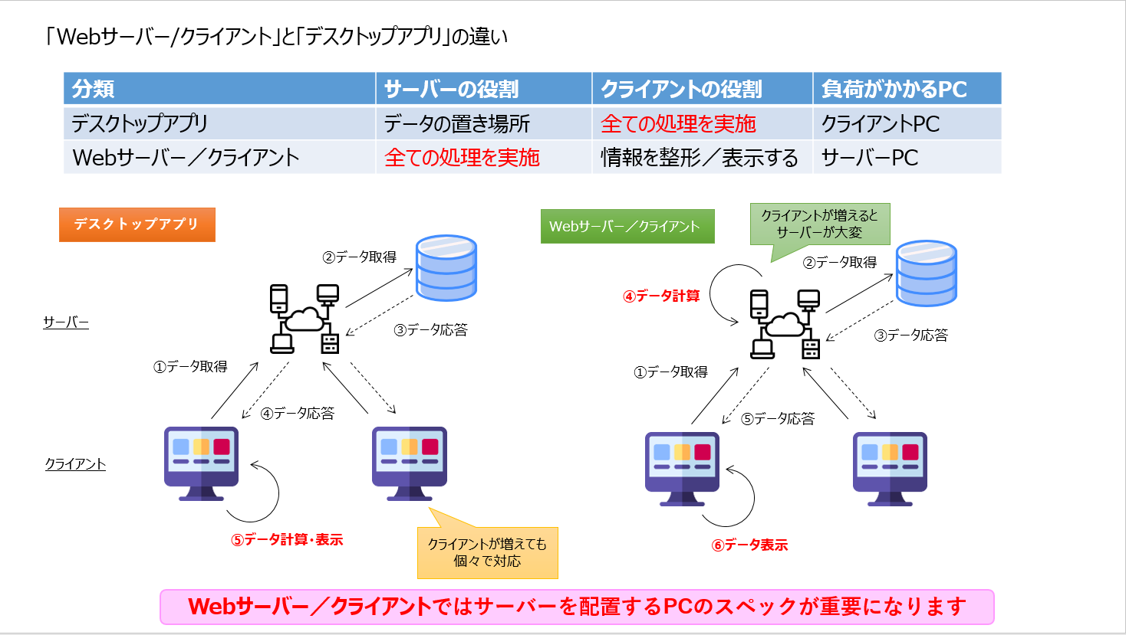

 | そこで、本文書では TimeTracker を快適に運用するためのノウハウ をご紹介します。

ノウハウ一覧 シートの見方

 | ・対象：環境、ツール操作、運用に分類しています。
 | ・分類：以下の基準で記載しています。
 | ‐ Good：お勧めの内容
 | ‐ Caution：運用時に注意が必要な内容
 | ‐ Caution：絶対にやってはいけない、トラブルにつながる内容
 | ・判例：
 | 赤字：注意していただきたい点
 | 青字：推奨する点

